Трикотаж
 |  |  |  | info@likadress.ru | К оплате: | 0.00 руб
 |  | Прайс-каталог | 8-800-250-95-37

 |  | производителя трикотажа LikaDress.ru |  | ул. Наговицыной-Икрянистовой, д. 6
 |  | 01.03.2024 13:49 |  | г. Иваново, Россия, 153002
Фотография | Артикул | Название | Ссылка на сайт | Размер | От 1 шт | Цена со скидкой от 1 шт | от 3000р | Цена со скидкой от 3000р | от 25000р | Цена со скидкой от 25000р | от 45000р | Цена со скидкой от 45000р | Заказ, шт | Сумма
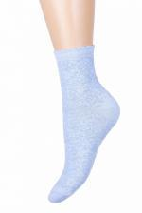 | 6649 | Носки детские С520 Арт. 6649 | https://likadress.ru/catalog/detskie_noski/~detskie_noski_s520 | 18-20 | 85.00 руб | Без скидки | 55.00 руб | Без скидки | 53.00 руб | Без скидки | 50.00 руб | Без скидки | 0 | 0.00 руб
 |  |  |  | 20-22 | 85.00 руб | Без скидки | 55.00 руб | Без скидки | 53.00 руб | Без скидки | 50.00 руб | Без скидки | 0 | 0.00 руб
 |  |  |  | 22-24 | 85.00 руб | Без скидки | 55.00 руб | Без скидки | 53.00 руб | Без скидки | 50.00 руб | Без скидки | 0 | 0.00 руб
 |  |  |  | 16-18 | 85.00 руб | Без скидки | 55.00 руб | Без скидки | 53.00 руб | Без скидки | 50.00 руб | Без скидки | 0 | 0.00 руб

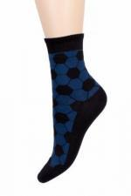 | 6648 | Носки детские С545 Арт. 6648 | https://likadress.ru/catalog/detskie_noski/~detskie_noski_s545 | 20-22 | 92.00 руб | Без скидки | 60.00 руб | Без скидки | 57.00 руб | Без скидки | 54.00 руб | Без скидки | 0 | 0.00 руб

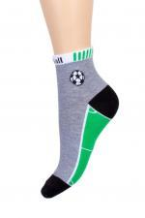 | 6647 | Носки детские С543 Арт. 6647 | https://likadress.ru/catalog/detskie_noski/~detskie_noski_s543 | 18-20 | 85.00 руб | Без скидки | 55.00 руб | Без скидки | 53.00 руб | Без скидки | 50.00 руб | Без скидки | 0 | 0.00 руб

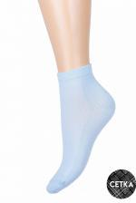 | 6646 | Носки детские С736 Арт. 6646 | https://likadress.ru/catalog/noski_zhenskie/~detskie_noski_s736 | 18 | 85.00 руб | Без скидки | 55.00 руб | Без скидки | 53.00 руб | Без скидки | 50.00 руб | Без скидки | 0 | 0.00 руб
 |  |  |  | 20 | 85.00 руб | Без скидки | 55.00 руб | Без скидки | 53.00 руб | Без скидки | 50.00 руб | Без скидки | 0 | 0.00 руб
 |  |  |  | 22 | 85.00 руб | Без скидки | 55.00 руб | Без скидки | 53.00 руб | Без скидки | 50.00 руб | Без скидки | 0 | 0.00 руб
 |  |  |  | 24 | 85.00 руб | Без скидки | 55.00 руб | Без скидки | 53.00 руб | Без скидки | 50.00 руб | Без скидки | 0 | 0.00 руб

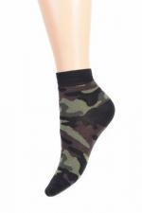 | 6645 | Носки детские С529 Арт. 6645 | https://likadress.ru/catalog/noski_zhenskie/~detskie_noski_s529 | 18-20 | 85.00 руб | Без скидки | 55.00 руб | Без скидки | 53.00 руб | Без скидки | 50.00 руб | Без скидки | 0 | 0.00 руб

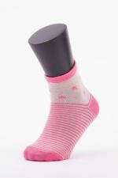 | 3456 | Носки подростковые K-5416 Арт. 3456 | https://likadress.ru/catalog/detskie_noski/~noski_podrostkovye_k_5416_3456 | 31-34 | 100.00 руб | Без скидки | 65.00 руб | Без скидки | 62.00 руб | Без скидки | 59.00 руб | Без скидки | 0 | 0.00 руб

 | 3466 | Носки детские K-5416 Арт. 3466 | https://likadress.ru/catalog/detskie_noski/~noski_detskie_k_5416_3466 | 19-22 | 92.00 руб | Без скидки | 60.00 руб | Без скидки | 57.00 руб | Без скидки | 54.00 руб | Без скидки | 0 | 0.00 руб

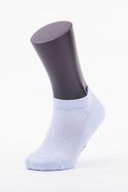 | 3472 | Носки детские KF-5506 Арт. 3472 | https://likadress.ru/catalog/detskie_noski/~noski_detskie_kf_5506_3472 | 19-22 | 85.00 руб | Без скидки | 55.00 руб | Без скидки | 53.00 руб | Без скидки | 50.00 руб | Без скидки | 0 | 0.00 руб

